Hoja1
CLASIFICACIÓN DE MERCANCIAS PELIGROSAS
Clase 1: EXPLOSIVOS: : Es aquella sustancia que por alguna causa extrema se transforma en gases, liberando calor, presión o radiación en un tiempo breve
SUBCATEGORIA | DEFINICIÓN | COMPRENDE | EJEMPLO | IMAGEN | SEÑAL
División 1.1 | Sustancias y objetos que presentan un peligro de explosión en masa. | Los explosivos tienen moléculas diseñadas para cambiar rápidamente su estado (normalmente sólido) convirtiéndose en un gas muy caliente, para producir un efecto físico repentino y violento. Sustancias y objetos que tienen un peligro de proyección, pero no un peligro de explosión en masa. No se incluyen en clase 1 las sustancias que no son en si mismas explosivas, pero que pueden formar mezclas explosivas de gases, vapores o polvo, excepto las que son demasiado peligrosas para el transporte o cuyo riesgo corresponde a otra clase. Los objetos explosivos, excepto los artefactos que contengan sustancias explosivas tales que su ignicion por inadvertencia o accidente durante el transporte no daran por resultado ninguna manifestacion como una proyeccion, en un incendio, en un desprendimiento de humo o de calor o en un ruido fuerte. | 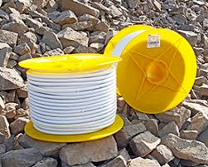 CORDÓN DETONANTE Es utilizado como iniciador. Consta de un núcleo de alto explosivo: pentrita (PETN), protegido por papel, capas de hilo y PVC para garantizar su impermeabilidad.
División 1.2 | Sustancias y objetos que tienen un peligro de proyección, pero no un peligro de explosión en masa. |  | DETONADOR Elemento que provoca la propagación de la reacción explosiva. Puede ser eléctrico o electrónico. | 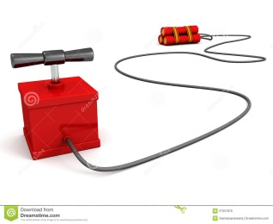
División 1.3 | Sustancias y objetos que presentan un peligro de incendio y un peligro menor de explosión o un peligro menor de proyección, o ambos, pero no un peligro de explosión en masa. |  | EXPLOSIVO Es cualquier objeto o sustancia química sólida, liquida o en mezcla que, de forma instantánea, libera gases calor y presión . | 
División 1.4 | Sustancias y objetos que no presentan peligro apreciable. |  | IGNICIÓN Proceso de encendido de una sustancia combustible. Se produce cuando la temperatura de una sustancia se eleva hasta el punto en que sus moléculas reaccionan espontáneamente con el oxígeno y la sustancia empieza a arder. | 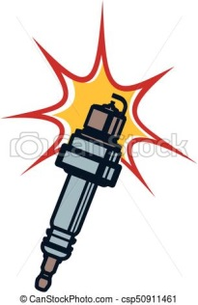 | 
División 1.5 | Sustancias muy insensibles que tienen un peligro de explosión en masa. |  | PROPULSOR Sustancia que por lo general se somete a presión para generar gases calientes o efectos cohete. | 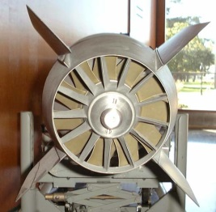 | 
División 1.6 | Objetos sumamente insensibles que no tienen peligro de explosión en masa. |  | 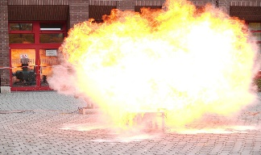 REACCIÓN Es el resultado de la interacción entre dos sustancia, puras o no, donde se produce una nueva sustancia o compuesto. |  | 
Clase 2. GASES: Se denomina gas al estado de agregación de la materia en el cual, bajo ciertas condiciones de temperatura y presión, sus moléculas interaccionan débilmente entre si
División 2.1 | Gases inflamables. | Los gases se transportan principalmente bajo presión para reducir su volumen, y ahorrar así espacio en el transporte y el almacenamiento. La mayoría de los gases son más pesados que el aire. Pueden causar asfixia si desplazan o diluyen en el aire en espacios confinados. En esta clase se encuentran: 1. Los gases comprimidos. 2. Gases licuados. 3. Gases disueltos. 4. Gases licuados refrigerados. 5. Mezclas de uno o mas gases con uno o mas vapores de sustancias de otras clases. 6. Objetos cargados con gas y aerosoles. | GAS COMPRIMIDO Cualquier gas o mezcla de gases que se encuentre envasado a presión superior atmosférica. GAS CRIOGÉNICO Sustancia en forma gaseosa que puede ser licuada para almacenarse mediante el descenso de temperatura. GAS DISUELTO Es aquel que se diluye en otra sustancia generalmente líquida. GAS LICUADO Sustancia en forma gaseosa a temperatura y presión ambientales que se puede envasar en estado liquido | 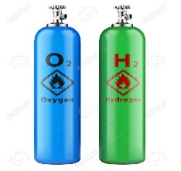
División 2.2 | Gases no inflamables, no tóxicos. |  |  | 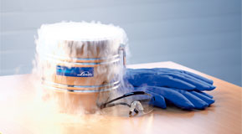 | 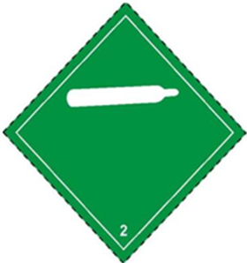
División 2.3 | Gases tóxicos. |  |  | 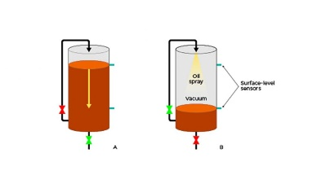 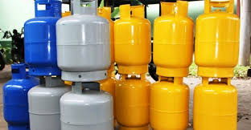
Clase 3: líquidos inflamables: Es un líquido combustible que se puede encender fácilmente en el aire a temperatura ambiente, es decir, tiene un punto de inflamación igual o inferior a las temperaturas normales
División 3.0 | Líquidos inflamables. | Los líquidos inflamables se sitúan en grupos de embalaje conforme al punto de ebullición y el punto de ignición. | Grupo de embalaje 1 punto de ebullición por encima de 36°C. Grupo de embalaje 2 punto de ebullición por encima de 35°C, punto de ignición por debajo de 23° C . Grupo de embalaje 3 puntos de ebullición por encima de 35 ° C, punto de ignición menor que 23° C y < >. ÁCIDOS Sustancia que, en disolución, incrementa la concentración de iones de hidrógeno. En combinación con las bases. TOLUENO Se adiciona a los combustibles (como antidetonante) y como disolvente para pinturas, revestimientos, caucho, resinas, diluyente en lacas nitro celulósicas y en adhesivos. AGUARRÁS Son disolventes típicos derivados del petróleo y los usan todos los pintores. El thniner es un líquido incoloro, de un olor muy característico que sirve como disolvente para pinturas en general. GASOLINA Inflamable y de olor característico, que está constituido por una mezcla de hidrocarburos y se obtiene por destilación fraccionada del petróleo bruto. PINTURAS Se emplean pigmentos, materiales, colorantes que se encuentran en las células de los minerales como: malaquita, caracoles, cobre, oropimente, lapislázuli, azulita, que son indispensables. BARNIZ Disolución de una o más resinas en un aceite o una sustancia volátil, que se aplica a la superficie de un objeto para que al secarse forme una capa lustrosa capaz de resistir la acción del aire y de la humedad. | 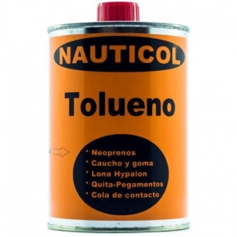 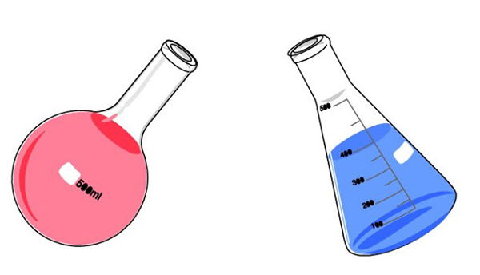
Clase 4: Sólidos inflamables; sustancias susceptibles de combustión espontánea, sustancias que, en contacto con el agua desprenden gases inflamables
División 4.1 | Los sólidos que por medio de la fricción se inflaman fácilmente. | Sustancia sólida, ligera, negra y combustible, que resulta de la destilación o de la combustión incompleta de la leña o de otros cuerpos orgánicos. | CARBÓN | 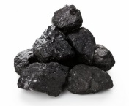
División 4.2 | Los sólidos que por cambios de presión o contacto con el aire pueden generar una combustión espontánea. | Material residual con forma de lámina curvada o espiral que se extrae mediante un cepillo u otras herramientas, tales como brocas, al realizar trabajos de cepillado. | VIRUTA DE METAL | 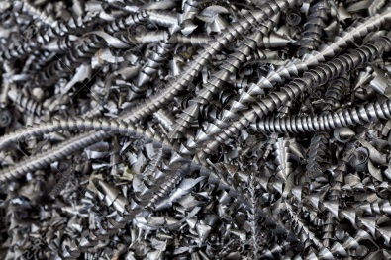
División 4.3 | Solidos que por el contacto con el agua emiten gases inflamables. | Las aminas son sustancias que derivan del amoniaco, un gas que se compone de tres átomos de hidrógeno y un átomo de nitrógeno. ... La anilina es una amina primaria. | AMINA | 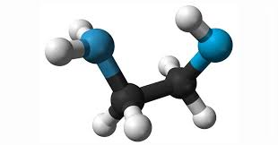
Clase 5: Son sustancias oxidantes que, en condiciones específicas de temperatura y presión, puede mezclarse con un combustible y producir, justamente, una combustión.
División 5.1 | Son las que, al liberar oxígeno, pueden causar la combustión de otras. | Sustancias comburentes. | Nitrato | 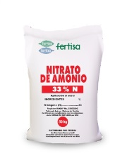
División 5.2 | Son los derivados del peróxido de hidrógeno, ya que son orgánicamente inestables, pueden tener las siguientes propiedades: 1. Descomponerse con explosión. 2. Quemarse rápidamente. 3. Sensibilidad al impacto o rozamiento. 4. Reacción a otras sustancias. 5. Afectar la vista. | Sustancias peróxidos orgánicos. | Sal y azúcar | 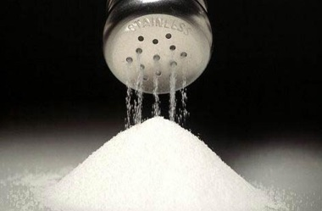 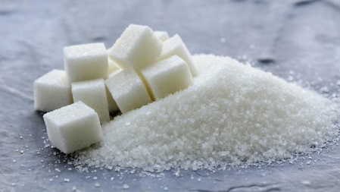
Clase 6: Sustancias Toxicas o Infecciosas: Son aquellas que son ingeridas, inhaladas o por el simple contacto con la piel, pueden causar perjuicios para la salud del hombre o incluso la muerte
División 6.1 | Se trata de sustancias que pueden causar la muerte o lesiones, o que, si se tragan, inhalan o entran en contacto con la piel, pueden afectar a la salud humana. | Sustancias Toxicas | 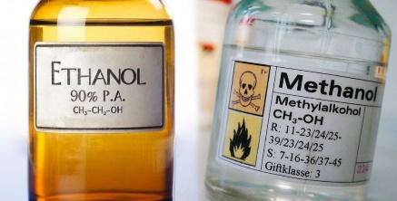 METANOL También conocido como de madera o alcohol metílico, es el alcohol más sencillo a temperatura ambiente |  | 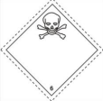
División 6.2 | Sustancias que contienen, agentes patógenos. Los agentes patógenos son microorganismos (incluidas las bacterias, virus, ricketsias, parásitos y hongos) y otros agentes tales como priones, que pueden causar enfermedades en los humanos o los animales. | Sustancias infecciosas | VIRUS O BACTERIAS | 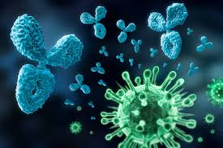
Clase 7: Material Radioactivo: Todo material que contenga radio nucleídos y sus valores sobrepasen a los dichos por la OACI.
División 7.1 | Son materiales que contienen átomos inestables que cambian su estructura espontáneamente de manera aleatoria cada cierto periodo de tiempo. A medida que cambia cada átomo, emite una radiación invisible que puede causar radiación ionizante de cambio química o biológica. Esto puede dañar el cuerpo en uno u otro sentido, dependiendo del tipo de radiación y de la duración de la exposición. |  | URANIO Elemento químico de número atómico 92, masa atómica 238,03 y símbolo U ; es un metal radiactivo sólido, de color blanco, dúctil y maleable, muy duro y denso. PLUTONIO Es un elemento químico, generalmente de origen artificial, que se utiliza como combustible nuclear en la fabricación de armas nucleares. TORIO Elemento químico, símbolo Th, número atómico 90. Es uno de los elementos de la serie de los actínidos. | 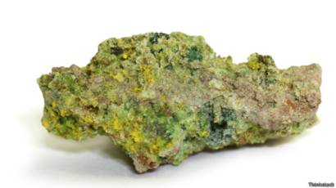 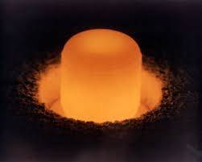 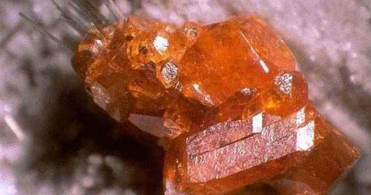
División 7.2
División 7.3
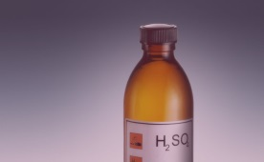
Clase 8: SUSTANCIAS CORROSIVAS: Los corrosivos son sustancias que por su acción química, causan lesiones graves a los tejidos vivos con los que entra en contacto. Además, si se produce un escape pueden causar daños importantes a otras mercancías o al medio de transporte pudiendo llegar incluso a destruirlos.
División: 8 | Es una sustancia que puede destruir o dañar irreversiblemente otra superficie o sustancia con la cual se entra en contacto. |  | ACIDO SULFÚRICO Se utiliza como uno de tantos medidores y se emplea para los fertilizantes. HIPOCLORITO Se utiliza como desinfectante además de esto destruye colorantes y se usa como blanqueador. | 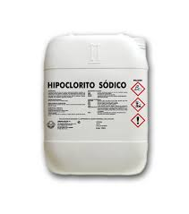
Clase 9: Sustancias y objetos peligrosos varios, incluidas las sustancias potencialmente peligrosas para el medio ambiente
División 9 | Estos productos tienen propiedades que no se pueden incluir en ningún otro grupo en el sistema de clases o que presenta una serie de peligros no relacionados que abarcan a dos o más clases. | Son los que, al transportarse vía aérea, pueden presentar un riesgo para los vuelos, diferentes a los ya mencionados. Pueden ser: 1. Peligrosas para el medio ambiente. Ej. Petróleo. 2. Sustancias que se deben llevar a una temperatura mayor a 100°C en estado líquido y a 240°C en estado sólido. 3. Microorganismos modificados genéticamente. Ej. Algunos organismos que viven dentro de plantas o alimentos. 4. Material magnetizado. Ej. Aluminio paramagnético. 5. Materiales con propiedades narcóticas o que puedan afectar el desempeño de funciones de la tripulación. | POLVOS FINOS En general , los tipos más peligrosos de polvos son aquellos que con partículas muy pequeñas no son susceptibles a ninguna vista . PILAS Se caracterizan por cargarse más rápido, durar más, contar con la mayor vida útil y ofrecer más densidad energética. HIELO SECO Puesto que es dióxido de carbono, también se puede para fijar metal . | 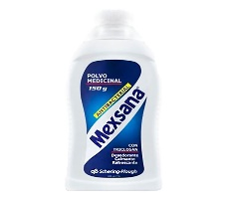 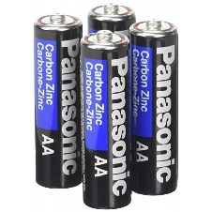 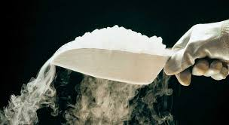 | 